Hárok1
PÍSOMNÉ SČÍTANIE
PaedDr. Jana Humeníková
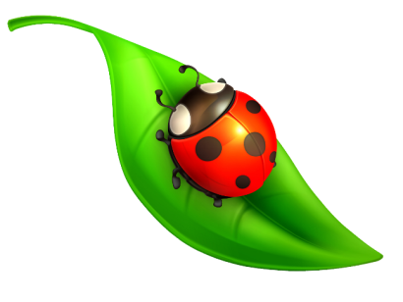 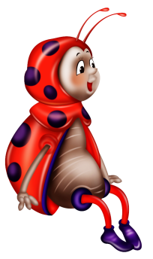

 | Vypočítaš bez chyby? Za každý správny súčet získaš 1 bod. Na konci si pozri tabuľku hodnotenia.


 |  | 265 |  | 451 |  | 503 |  | 614
 |  | 324 |  | 527 |  | 386 |  | 262
 |  |  | 0 |  | 0 |  | 0 |  | 0

 |  | 431 |  | 624 |  | 235 |  | 711
 |  | 445 |  | 173 |  | 534 |  | 168
 |  |  | 0 |  | 0 |  | 0 |  | 0

 |  | 265 |  | 555 |  | 167 |  | 314
 |  | 306 |  | 325 |  | 417 |  | 126
 |  |  | 0 |  | 0 |  | 0 |  | 0

 |  | 462 |  | 531 |  | 262 |  | 793
 |  | 186 |  | 285 |  | 367 |  | 183
 |  |  | 0 |  | 0 |  | 0 |  | 0

 |  | 266 |  | 489 |  | 547 |  | 294
 |  | 266 |  | 287 |  | 186 |  | 659
 |  |  | 0 |  | 0 |  | 0 |  | 0

 |  | Maximálny počet bodov: |  |  | 20
 |  | Dosiahnutý počet bodov: |  |  | 0
 |  | % úspešnosti: |  |  | 0.00%
 |  | Známka: |  |  | 5

